推移表（羽田）
 | 羽田空港積卸トン量月別推移表
 |  |  |  |  |  |  |  |  | 単位：トン、％

 | 項目 | 積込量 |  | 輸出量 |  | 羽田地域通関 |  | その他地域通関 |  | 仮陸揚貨物 |  |  | 項目 | 総取扱量
 | 月 |  | 前年比 |  | 前年比 |  | 前年比 |  | 前年比 |  | 前年比 |  | 月 |  | 前年比
 | 2014年計 | 124,197 | 194.8 | 74,075 | 179.2 | 6,344 | 138.2 | 67,731 | 184.3 | 50,122 | 223.7 |  | 2014年計 | 276,738 | 178.7
 | 2015年計 | 162,089 | 130.5 | 97,607 | 131.8 | 8,776 | 138.3 | 88,831 | 131.2 | 64,482 | 128.7 |  | 2015年計 | 349,087 | 126.1
 | 2016年計 | 198,959 | 122.7 | 111,415 | 114.1 | 11,586 | 132.0 | 99,829 | 112.4 | 87,544 | 135.8 |  | 2016年計 | 437,554 | 125.3
 | 2017年計 | 263,016 | 132.2 | 151,799 | 136.2 | 16,751 | 144.6 | 135,048 | 135.3 | 111,217 | 127.0 |  | 2017年計 | 573,988 | 131.2
 | 2018年計 | 286,519 | 108.9 | 186,169 | 122.6 | 17,317 | 103.4 | 168,852 | 125.0 | 100,350 | 90.2 |  | 2018年計 | 601,846 | 104.9
上半期 半期
 | 2019年計 | 243,779 | 85.1 | 137,095 | 73.6 | 14,159 | 81.8 | 122,936 | 72.8 | 106,684 | 106.3 |  | 2019年計 | 551,469 | 91.6
 | 2020年計 | 149,350 | 61.3 | 72,424 | 52.8 | 8,350 | 59.0 | 64,074 | 52.1 | 76,926 | 72.1 |  | 2020年計 | 315,640 | 57.2
 | 2021年計 | 215,843 | 144.5 | 115,460 | 159.4 | 13,042 | 156.2 | 102,418 | 159.8 | 100,383 | 130.5 |  | 2021年計 | 419,392 | 132.9
2022年 | 5月 | 11,935 | 60.7 | 6,915 | 71.9 | 959 | 90.4 | 5,956 | 69.6 | 5,020 | 50.1 | 2022年 | 5月 | 24,269 | 65.1
 | 6月 | 12,385 | 63.9 | 7,349 | 69.4 | 1,020 | 87.4 | 6,329 | 67.2 | 5,036 | 57.3 |  | 6月 | 24,425 | 67.3
 | 0 | 0
 | 0 | 0
 | 上半期 | 78,852 | 70.0 | 46,613 | 78.9 | 5,566 | 93.7 | 41,047 | 77.2 | 32,239 | 60.3 |  | 上半期 | 159,226 | 75.3
 | 7月 | 13,548 | 77.1 | 7,496 | 80.4 | 937 | 81.9 | 6,559 | 80.2 | 6,052 | 73.4 |  | 7月 | 26,690 | 76.4
 | 8月 | 13,642 | 81.9 | 6,811 | 74.7 | 859 | 71.3 | 5,952 | 75.2 | 6,831 | 90.6 |  | 8月 | 26,381 | 79.7
 | 9月 | 14,179 | 86.6 | 8,051 | 91.2 | 960 | 84.8 | 7,091 | 92.1 | 6,128 | 81.3 |  | 9月 | 27,600 | 83.9
 | 10月 | 16,496 | 92.3 | 8,304 | 83.9 | 919 | 76.7 | 7,385 | 84.9 | 8,192 | 102.7 |  | 10月 | 31,168 | 87.4
 | 11月 | 19,021 | 108.5 | 9,493 | 100.9 | 1,224 | 106.3 | 8,269 | 100.1 | 9,528 | 117.4 |  | 11月 | 36,593 | 101.7
 | 12月 | 20,005 | 115.8 | 9,857 | 100.6 | 1,231 | 96.5 | 8,626 | 101.2 | 10,148 | 135.6 |  | 12月 | 38,406 | 108.6
 | 2022年計 | 175,743 | 81.4 | 96,625 | 83.7 | 11,696 | 89.7 | 84,929 | 82.9 | 79,118 | 78.8 |  | 2022年計 | 346,064 | 82.5
2023年 | 1月 | 17,258 | 114.4 | 7,274 | 91.3 | 1,043 | 103.8 | 6,231 | 89.5 | 9,984 | 140.2 | 2023年 | 1月 | 34,179 | 109.8
 | 2月 | 16,968 | 123.7 | 8,125 | 96.3 | 1,153 | 126.8 | 6,972 | 92.7 | 8,843 | 167.4 |  | 2月 | 33,579 | 118.8
 | 3月 | 22,519 | 166.0 | 10,182 | 120.1 | 1,373 | 168.1 | 8,809 | 115.0 | 12,337 | 242.3 |  | 3月 | 41,405 | 151.3
 | 4月 | 23,596 | 194.0 | 10,545 | 141.1 | 1,364 | 159.3 | 9,181 | 138.7 | 13,051 | 278.5 |  | 4月 | 43,630 | 183.5
 | 5月 | 24,713 | 207.1 | 9,977 | 144.3 | 1,357 | 141.5 | 8,620 | 144.7 | 14,736 | 293.5 |  | 5月 | 45,954 | 189.4
 |  |  | .

 | 項目 | 取卸量 |  | 輸入量 |  | 羽田地域通関 |  | その他地域通関 |  | 仮陸揚貨物
 | 月 |  | 前年比 |  | 前年比 |  | 前年比 |  | 前年比 |  | 前年比
 | 2014年計 | 152,541 | 167.4 | 110,606 | 169.2 | 51,639 | 143.6 | 58,967 | 200.5 | 41,935 | 162.7
 | 2015年計 | 186,998 | 122.6 | 128,168 | 115.9 | 62,492 | 121.0 | 65,676 | 111.4 | 58,830 | 140.3
 | 2016年計 | 238,595 | 127.6 | 143,252 | 111.8 | 73,188 | 117.1 | 70,064 | 106.7 | 95,343 | 162.1
 | 2017年計 | 310,972 | 130.3 | 185,477 | 129.5 | 87,013 | 118.9 | 98,464 | 140.5 | 125,495 | 131.6
 | 2018年計 | 315,327 | 101.4 | 191,727 | 103.4 | 105,326 | 121.0 | 86,401 | 87.7 | 123,600 | 98.5
 | 2019年計 | 307,690 | 97.6 | 175,751 | 91.7 | 98,768 | 93.8 | 76,983 | 89.1 | 131,939 | 106.7
 | 2020年計 | 166,290 | 54.0 | 104,402 | 59.4 | 51,883 | 52.5 | 52,519 | 68.2 | 61,888 | 46.9
 | 2021年計 | 203,549 | 122.4 | 124,942 | 119.7 | 58,270 | 112.3 | 66,672 | 126.9 | 78,607 | 127.0
2022年 | 5月 | 12,334 | 70.1 | 7,102 | 68.0 | 3,076 | 64.4 | 4,026 | 71.0 | 5,232 | 73.1
 | 6月 | 12,040 | 71.1 | 7,227 | 72.1 | 3,435 | 73.0 | 3,792 | 71.4 | 4,813 | 69.7
 | 上半期 | 80,374 | 81.3 | 50,562 | 85.2 | 22,453 | 81.1 | 28,109 | 88.9 | 29,812 | 75.3
 | 7月 | 13,142 | 75.7 | 8,049 | 76.8 | 3,788 | 72.9 | 4,261 | 80.5 | 5,093 | 74.0
 | 8月 | 12,739 | 77.4 | 7,513 | 74.8 | 3,393 | 73.5 | 4,120 | 75.8 | 5,226 | 81.6
 | 9月 | 13,421 | 81.2 | 7,974 | 77.0 | 3,890 | 81.9 | 4,084 | 72.9 | 5,447 | 88.3
 | 10月 | 14,672 | 82.4 | 8,600 | 77.3 | 4,003 | 79.6 | 4,597 | 75.3 | 6,072 | 91.0
 | 11月 | 17,572 | 95.3 | 10,448 | 88.4 | 5,112 | 93.9 | 5,336 | 83.8 | 7,124 | 107.5
 | 12月 | 18,401 | 101.8 | 10,783 | 91.4 | 5,238 | 94.6 | 5,545 | 88.6 | 7,618 | 121.3
 | 2022年計 | 170,321 | 83.7 | 103,929 | 83.2 | 47,877 | 82.2 | 56,052 | 84.1 | 66,392 | 84.5
 | 0 | 0
 | 0 | 0
2023年 | 1月 | 16,921 | 105.5 | 9,568 | 92.7 | 4,060 | 96.8 | 5,508 | 89.9 | 7,353 | 128.6
 | 2月 | 16,611 | 114.3 | 9,486 | 94.3 | 4,247 | 101.1 | 5,239 | 89.5 | 7,125 | 159.0
 | 3月 | 18,886 | 136.8 | 10,304 | 117.2 | 5,060 | 120.5 | 5,244 | 114.2 | 8,582 | 171.2
 | 4月 | 20,034 | 172.4 | 10,292 | 145.7 | 5,249 | 156.8 | 5,043 | 135.6 | 9,742 | 213.9
 | 5月 | 21,241 | 172.2 | 10,683 | 150.4 | 5,274 | 171.5 | 5,409 | 134.4 | 10,558 | 201.8

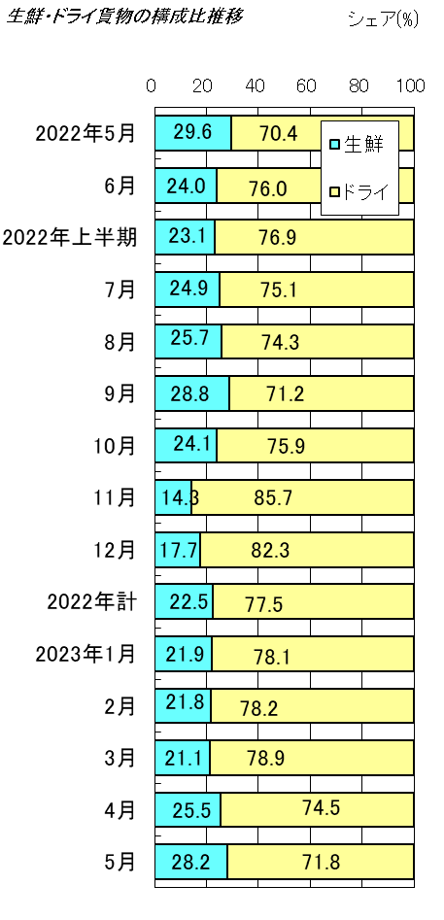
 | 羽田空港輸入貨物の生鮮・ドライ貨物の内訳 |  |  |  |  |  |  | 単位：トン、％

 | 項目 | 輸入量 |  |  | 生鮮貨物 |  |  | ドライ貨物
 | 月 |  |  | 前年比 |  |  | 前年比 |  |  | 前年比
 | 2014年計 | 51,639 |  | 143.6 | 13,027 |  | 116.3 | 38,612 |  | 156.0
 | 2015年計 | 62,492 |  | 121.0 | 15,698 |  | 120.5 | 46,794 |  | 121.2
 | 2016年計 | 73,188 |  | 117.1 | 17,714 |  | 112.8 | 55,474 |  | 118.5
 | 2017年計 | 87,013 |  | 118.9 | 16,467 |  | 93.0 | 70,546 |  | 127.2
 | 2018年計 | 105,326 |  | 121.0 | 18,494 |  | 112.3 | 86,832 |  | 123.1
 | 2019年計 | 98,768 |  | 93.8 | 15,886 |  | 85.9 | 82,882 |  | 95.5
 | 2020年計 | 51,883 |  | 52.5 | 9,072 |  | 57.1 | 42,811 |  | 51.7
 | 2021年計 | 58,270 |  | 112.3 | 12,416 |  | 136.9 | 45,854 |  | 107.1
2022年 | 5月 | 3,076 |  | 64.4 | 910 |  | 88.5 | 2,166 |  | 57.7
 | 6月 | 3,435 |  | 73.0 | 823 |  | 64.0 | 2,612 |  | 76.3
 | 上半期 | 22,453 |  | 81.1 | 5,194 |  | 92.5 | 17,259 |  | 78.2
 | 7月 | 3,788 |  | 72.9 | 945 |  | 78.9 | 2,843 |  | 71.1
 | 8月 | 3,393 |  | 73.5 | 873 |  | 78.6 | 2,520 |  | 71.9
 | 0 | 0
平成7年 → 13年
11年
年
年
上半期 半期
 | 9月 | 3,890 |  | 81.9 | 1,120 |  | 95.6 | 2,770 |  | 77.4
 | 10月 | 4,003 |  | 79.6 | 963 |  | 90.3 | 3,040 |  | 76.7
 | 11月 | 5,112 |  | 93.9 | 730 |  | 67.3 | 4,382 |  | 100.5
 | 12月 | 5,238 |  | 94.6 | 928 |  | 79.4 | 4,310 |  | 98.6
 | 2022年計 | 47,877 |  | 82.2 | 10,753 |  | 86.6 | 37,124 |  | 81.0
2023年 | 1月 | 4,060 |  | 96.8 | 891 |  | 116.9 | 3,169 |  | 92.3
 | 2月 | 4,247 |  | 101.1 | 927 |  | 110.0 | 3,320 |  | 98.8
 | 3月 | 5,060 |  | 120.5 | 1,069 |  | 100.7 | 3,991 |  | 127.2
 | 4月 | 5,249 |  | 156.8 | 1,337 |  | 168.4 | 3,912 |  | 153.2
 | 5月 | 5,274 |  | 171.5 | 1,488 |  | 163.5 | 3,786 |  | 174.8

 | 注) 輸入量は、羽田地域通関分である。

